FORMATO PREPROPUESTA PIA 2023
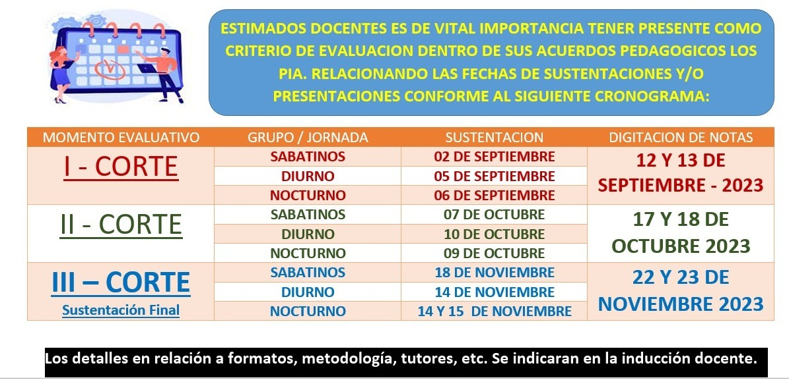
PROYECTOS INTEGRADORES DE AULA - PIA.
Uso y apropiacion del conocimiento.
Formato Prepropuesta - II 2023

 | PROGRAMA: Relacione según corresponda, seleccionando con X
 | IDS |  | x |  | Ingenieria en Desarrollo de Software
 | TASID |  |  |  | Tecnologia en Administración de Sistemas de información y Documentación.
 | CIB |  |  |  | Ciencia de la Informacion y Bibliotecologia

 | INTEGRANTES: |  |  |  | REFERENCIACIÓN:
 |  | NOMBRES | APELLIDOS |  | SEMESTRE | JORNADA
 | Estudiante 1: | Nicolas | Camargo Montoya |  | III | diurna
 | Estudiante 2: | Santiago | Castiblanco Murillo |  | III | diurna
 | Estudiante 3: | Jaider Gustavo | Parra Daza |  | III | diurna

 | NOMBRE DEL PROYECTO INTEGRADOR: Tenga en cuenta: El nombre (titulo) debe ser concreto y capaz de recoger la idea principal del Proyecto Integrador de Aula, por ello, la extensión ideal de un título es de 15 palabras, aproximadamente.
 | Hotel Roquet

 | PLANTEAMIENTO DEL PROBLEMA: Un planteamiento del problema es una descripción concisa de un problema que debe abordarse o una condición que debe mejorarse. ABORDA EL QUE ??
 | La creación de una página web de reservas efectiva para un hotel se ha convertido en una necesidad estratégica para maximizar la visibilidad, la eficiencia operativa y la satisfacción del cliente. Sin embargo, este proyecto se enfrenta a varios desafíos y obstáculos que deben abordarse adecuadamente para lograr el éxito.

 | OBJETIVO GENERAL: Es aquel que expresa de forma clara, concisa y realista el resultado que se desea alcanzar al final del proyecto. ABORDA LA FINALIDAD DEL PROYECTO INTEGRADOR DE AULA.
 | Desarrollar un sistema de reservas para un hotel que proporcione a los usuarios información detallada sobre las instalaciones, el equipo, las ofertas especiales y de manera eficiente, brindando una experiencia de usuario atractiva y funcional que satisfaga sus necesidades y fomente la interacción con el hotel.

 | OBJETIVOS ESPECIFICOS: Minimo 3 - Para redactar los objetivos específicos, es necesario iniciar con un verbo en infinitivo para cada objetivo. El mismo debe explicar de manera concreta la acción que ejercerá el logro a cumplir, el cual debe tener como referencia el cumplimiento del objetivo general. ABORDA EL COMO.
 | 1. Mostrar información de cada una de las secciones del menú 2. Interactuar con el Hotel 3. Generar una experiencia de Usuario Atractiva 4. Crear un sistema de Reservas No funcionales 1. Rendimiento,2. Disponibilidad, 3.Seguridad de datos

 | JUSTIFICACION: Expone las razones que motivan la realización de dicho Proyecto Integrador. Se explica la importancia y los motivos que llevaron al grupo conformado a realizar el trabajo en cuestión.. ABORDA EL POR QUE??
 | Desarrollaremos un sistema de reservas e información para un hotel, hoy en día una pagina web para una empresa es muy importante darse a conocer por este medio, además de tener un sistema previo de información donde encontramos todo lo relacionado con el hotel para dar a conocer al cliente el sitio antes de ser reservado.

 | MOTIVACION INTRINSECA: Que factores internos y/o externos me motivan al desarrollo de este proyecto.
 | Lo que nos motivo a realizar este proyecto fue poner en practica nustros conocimientos aprendidos sobre las materias vistas, además el saber que hoy en día una pagina web es tan necesaria vimos la oportunidad de poder realizarla para comercializarla a futuro.

 | RELACIONE LAS ASIGNATURAS QUE SE INVOLUCRAN EN SU PROYECTO Y COMO ESTAS APORTAN DENTRO DEL DESARROLLO DEL MISMO:
 | ASIGNATURA |  | APORTES DE LA ASIGNATURA EN SU PROYECTO |  |  |  | DOCENTE ORIENTADOR
 | Desarrollo Front end web |  | creacion de pagina web |  |  |  | Sigifredo Vallejo
 | Ingles-III |  | lenguajes de programacion en ingles
 | bases de datos relacionados |  | guardar informacion en tablas de base de datos |  |  |  | Jimmy Aldana
 | Metología de software |  | Uso de metologías aprendidas para ser aplicadas en el proyecto |  |  |  | Maria Bonilla Del Pilar
 | Soporte de Harware y Software |  | Sección de Soporte o ayuda en la pagina |  |  |  | Maria Bonilla Del Pilar

 | OBSERVACIONES A CARGO DEL JURADO EVALUADOR (Espacio reservado para la revisión y retroalimentación docente)

 | APROBADO: |  |  | SI |  |  | NO
 | NOTA:
 | TUTOR DE ACOMPAÑAMIENTO Vease archivo ref:

 | Nota: El presente formato de propuesta, enfatiza al estudiante mediante una idea para posterior implementación del proyecto de investigación de aula a desarrollar durante el semestre lectivo, por tanto, es de suma importancia su correcto diligenciamiento, sea claro y precisos al abordar cada tópico. Fecha de entrega a mas tardar el 01 de Septiembre 2023 - 6:00 PM a traves del formulario de referencia: https://forms.office.com/r/rc5HLT4r2b . Que permita su oportuna gestion y reparto a los tutores y jurado de calificacion asignado.

 | SUSTENTACIONES:

